valeur cible
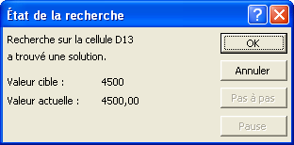
DEVIS

 | quantité | PU | montant HT |  | quantité | PU | montant HT
papier en-tête | 9 |  | 0.00 | papier en-tête | 9 | 37.96 | 341.64
cartes de visite | 24 | 32.50 | 780.00 | cartes de visite | 24 | 32.50 | 780.00
plaquettes | 17 | 48.10 | 817.70 | plaquettes | 17 | 48.10 | 817.70
brochures commerciales | 29 | 8.30 | 240.70 | brochures commerciales | 29 | 8.30 | 240.70
cartes de correspondance | 41 | 24.50 | 1004.50 | cartes de correspondance | 41 | 24.50 | 1004.50
enveloppes | 20 | 28.90 | 578.00 | enveloppes | 20 | 28.90 | 578.00
 | total HT |  | 3420.90 |  | total HT |  | 3762.54
 | montant TVA |  | 670.50 |  | montant TVA |  | 737.46
 | total TTC |  | 4091.40 |  | total TTC |  | 4500.00

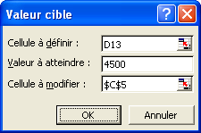

 |  |  | cellule du "total TTC"

 |  |  | cellule du "PU" manquant

